상품제안서
데일리 라인 약통 | 상품코드: S41921

 |  |  |  |  |  |  | 02-713-8555 | www.synergygift.co.kr
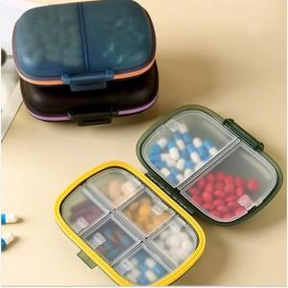

【상세/제작정보】

【인쇄/포장옵션】 | 실크, 스티커 / OPP(비닐)

【공급단가】 | 수량 | 100~ | 500~ | 1,000~ | 3,000~ | 5,000~
*VAT별도 | 그린 | 1,430원 | 1,400원 | 1,370원 | 1,320원 | 1,260원
 | 네이비 | 1,430원 | 1,400원 | 1,370원 | 1,320원 | 1,260원
 | 블랙 | 1,430원 | 1,400원 | 1,370원 | 1,320원 | 1,260원

【상품 URL】 | https://www.synergygift.co.kr:443/src/goods_detail.php?gdno=41921

